Deckblatt
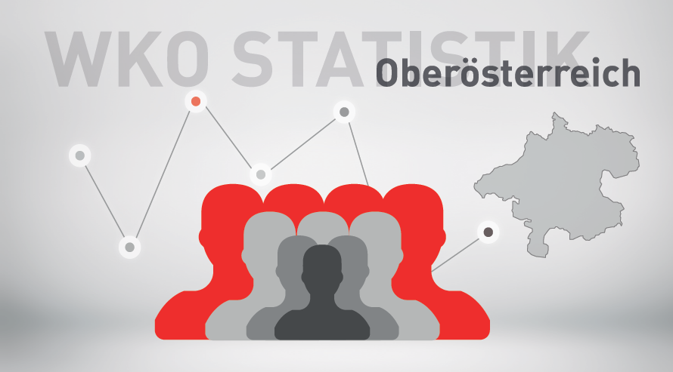

Mitgliederstatistik 2025

